AM_조도측정 체크시트(M4200-01)
 |  | AM 조도 측정 체크시트 (갑지) |  |  |  |  |  |  |  |  |  |  |  |  |  |  |  | 결 재 |  | 담 당 |  | 팀 장 |  | 사업부장

1.공정 LAY-OUT
 |  |  |  |  |  |  |  |  |  |  |  |  |  |  | 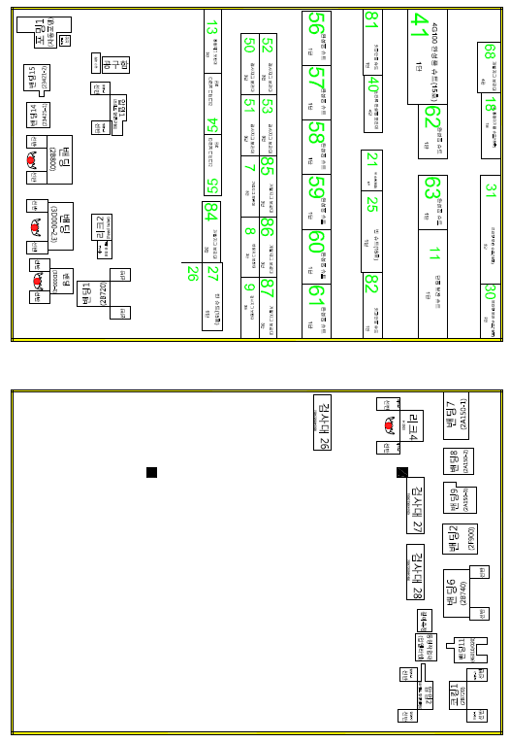

 |  | AM 조도 측정 체크시트 (을지-1)

2.조도 기준 및 측정값 (조도 측정 위치 : 작업자 작업 공간 앞 설비 중심부)
순 | 공 정 명 |  | 조도 분류 | 조도 범위 (Lux) |  |  | 측정값 | 순 | 공 정 명 | 조도 분류 | 조도 범위 (Lux) |  |  | 측정값 |  | 순 | 공 정 명 |  | 조도 분류 |  | 조도 범위 (Lux) |  |  |  | 측정값
 |  |  |  | 최저 | 표준 | 최대 |  |  |  |  | 최저 | 표준 | 최대 |  |  |  |  |  |  |  | 최저 | 표준 | 최대
1 | 너트 스폿 |  | F | 150 | 200 | 300 |  | 20 | 밴딩(3D600-1,2) | F | 150 | 200 | 300 |  |  | 39 | 검사대 24 |  | F |  | 150 | 200 | 300
2 | 용접 3 |  |  |  |  |  |  | 21 | 밴딩 13 |  |  |  |  |  |  | 40 | 2M100 로봇
3 | 용접 4 |  |  |  |  |  |  | 22 | 밴딩 12 |  |  |  |  |  |  | 41 | 로봇 1
4 | 용접 5 |  |  |  |  |  |  | 23 | 포밍 3 |  |  |  |  |  |  | 42 | 검사대 12 |  | H |  | 600 | 1000 | 1500
5 | 스폿(인버터) |  |  |  |  |  |  | 24 | 포밍 2 |  |  |  |  |  |  | 43 | 검사대 13
6 | 다짐기 |  |  |  |  |  |  | 25 | 포밍 5 |  |  |  |  |  |  | 44 | 리크 6
7 | 압입 3 |  |  |  |  |  |  | 26 | 포밍 6 |  |  |  |  |  |  | 45 | 리크 1
8 | 절단 |  |  |  |  |  |  | 27 | 포밍 4 |  |  |  |  |  |  | 46 | 리크 8
9 | 용접 6 |  |  |  |  |  |  | 28 | 밴딩 10 |  |  |  |  |  |  | 47 | 검사대 14
10 | 용접 작업대 3 |  |  |  |  |  |  | 29 | 파워밴딩 |  |  |  |  |  |  | 48 | 검사대 1
11 | 용접 작업대 4 |  |  |  |  |  |  | 30 | 유압 코킹 |  |  |  |  |  |  | 49 | 검사대 2
12 | 용접 작업대 1 |  |  |  |  |  |  | 31 | 새들 스폿 |  |  |  |  |  |  | 50 | 검사대 3
13 | 용접 작업대 2 |  |  |  |  |  |  | 32 | 2MHE0 로봇 |  |  |  |  |  |  | 51 | 검사대 4
14 | 수용접 작업 1 |  |  |  |  |  |  | 33 | 로봇 4 |  |  |  |  |  |  | 52 | 검사대 5
15 | 수 밴딩 |  |  |  |  |  |  | 34 | 코킹 2 |  |  |  |  |  |  | 53 | 검사대 6
16 | 밴딩 5 |  |  |  |  |  |  | 35 | 압입 4 |  |  |  |  |  |  | 54 | 검사대 7
17 | 용접 2 |  |  |  |  |  |  | 36 | 밴딩 3 |  |  |  |  |  |  | 55 | 검사대 8
18 | 로봇 2 |  |  |  |  |  |  | 37 | 밴딩 4 |  |  |  |  |  |  | 56 | 검사대 9
19 | 로봇 3 |  |  |  |  |  |  | 38 | 검사대 25 | H | 600 | 1000 | 1500 |  |  | 57 | 리크 9
 |  | AM 조도 측정 체크시트 (을지-2)

2.조도 기준 및 측정값 (조도 측정 위치 : 작업자 작업 공간 앞 설비 중심부)
순 | 공 정 명 |  | 조도 분류 | 조도 범위 (Lux) |  |  | 측정값 | 순 | 공 정 명 | 조도 분류 | 조도 범위 (Lux) |  |  | 측정값 |  | 순 | 공 정 명 |  | 조도 분류 |  | 조도 범위 (Lux) |  |  |  | 측정값
 |  |  |  | 최저 | 표준 | 최대 |  |  |  |  | 최저 | 표준 | 최대 |  |  |  |  |  |  |  | 최저 | 표준 | 최대
58 | 리크 3 |  | H | 600 | 1000 | 1500 |  | 77 | R/B 1호기 IN | F | 150 | 200 | 300 |  |  | 96 | 검사대 26 |  | H |  | 600 | 1000 | 1500
59 | 검사대 15 |  |  |  |  |  |  | 78 | R/B 1호기 OUT |  |  |  |  |  |  | 97 | 코킹 1 |  | F |  | 150 | 200 | 300
60 | 검사대 16 |  |  |  |  |  |  | 79 | R/B 2호기 IN |  |  |  |  |  |  | 98 | 밴딩 11
61 | 검사대 17 |  |  |  |  |  |  | 80 | R/B 2호기 OUT |  |  |  |  |  |  | 99 | 밴딩 6
62 | 검사대 18 |  |  |  |  |  |  | 81 | 리크 7 | H | 600 | 1000 | 1500 |  |  | 100 | 밴딩 2
63 | 검사대 19 |  |  |  |  |  |  | 82 | 3D000-1 밴딩 | F | 150 | 200 | 300 |  |  | 101 | 밴딩 9
64 | 검사대 20 |  |  |  |  |  |  | 83 | 3D000-2,3 밴딩 |  |  |  |  |  |  | 102 | 밴딩 8
65 | 검사대 21 |  |  |  |  |  |  | 84 | 2B800 밴딩 |  |  |  |  |  |  | 103 | 밴딩 7
66 | 리크 10 |  |  |  |  |  |  | 85 | 밴딩 14 |  |  |  |  |  |  | 104 | 도금두께 |  | H |  | 600 | 1000 | 1500
67 | 검사대 23 |  |  |  |  |  |  | 86 | 밴딩 15 |  |  |  |  |  |  | 105 | 형상측정
68 | 검사대 22 |  |  |  |  |  |  | 87 | 포밍 1 |  |  |  |  |  |  | 106 | 정 반
69 | 리크 11 |  |  |  |  |  |  | 88 | 밴딩 1 |  |  |  |  |  |  | 비 고
70 | 검사대 10 |  |  |  |  |  |  | 89 | 리크 2 | H | 600 | 1000 | 1500
71 | 검사대 11 |  |  |  |  |  |  | 90 | 압입 1 | F | 150 | 200 | 300
72 | 리크 5 |  |  |  |  |  |  | 91 | 압입 2
73 | 동액 작업대 1 |  | F | 150 | 200 | 300 |  | 92 | 동링 작업대
74 | 동액 작업대 2 |  |  |  |  |  |  | 93 | 검사대 28 | H | 600 | 1000 | 1500
75 | 동액 작업대 3 |  |  |  |  |  |  | 94 | 검사대 27
76 | 동액 작업대 4 |  |  |  |  |  |  | 95 | 리크 4

